Hoja1
2023-08-25 14:37:12

BUENOS AIRES luquearti@gmail.com
BUENOS AIRES luquearti@gmail.com
____________________________________________________________________________________
"SOGA MULTIFILAMENTO ”
“REFORZADA”
“de Polipropileno"
COD. | MEDIDA | ROLLO POR | PRECIO x M.
S-076 | 3mm. | 200 m. | 18.88
S-077 | 4mm. | 200 m. | 21.50
S-078 | 5mm. | 200 m. | 26.00
S-079 | 6mm. | 100 m. | 33.13
S-080 | 8mm. | 100 m. | 66.25
S-081 | 10mm. | 100 m. | 99.13
S-082 | 12mm. | 100 m. | 155.00
S-083 | 14mm. | 100 m. | 213.75
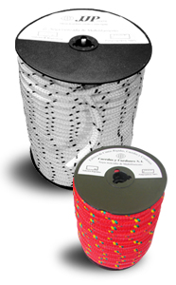
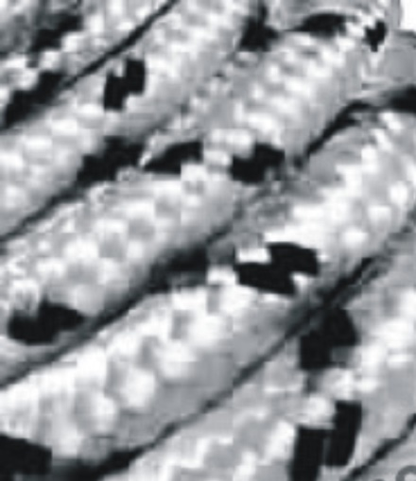

 | N

